Dashboard
 | Парикмахерская

 | Технико-экономические показатели |  |  |  |  | Финансирование |  |  |  |  |  | Финансовые показатели проекта

 | Прогнозный период | 5 лет |  |  |  |  | Всего | 1,925,263 |  |  |  |  |  | Чистый денежный поток (FCF) | 2,995,715
 | Количество кресел | 3 |  |  |  |  | Собственные средства | 500,000 |  |  | Чистая приведенная стоимость (NPV) |  |  |  | 1,004,191
 | Количество парикмахеров | 5 |  |  |  |  | Кредит | 1,425,263 |  |  |  |  |  | Внутренняя ставка доходности (IRR) | 58%
 | Уровень цен | Средний |  |  |  |  | Ставка по кредиту | 19% |  |  |  |  |  | Срок окупаемости (РР), месяцев | 26
 | Площадь, кв м | 30 |  |  |  |  |  |  |  |  |  |  |  | Точка безубыточности | 477,333
 | Месторасположение | Спальный район |  |  |  |  |  |  |  |  | Среднемесячный доход владельца |  |  |  | 51,559

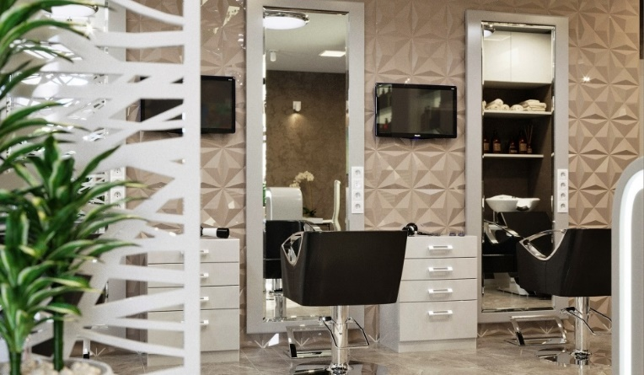
Финансирование
Чистый денежный поток
2022-03-01 | (687,000)
2022-04-01 | (141,867)
2022-05-01 | (142,304)
2022-06-01 | (101,476)
2022-07-01 | (91,382)
2022-08-01 | (91,605)
2022-09-01 | (91,829)
2022-10-01 | (46,704)
2022-11-01 | (46,731)
2022-12-01 | 18,265
2023-01-01 | (25,020)
2023-02-01 | (24,955)
2023-03-01 | 40,953
2023-04-01 | 89,955
2023-05-01 | 62,966
2023-06-01 | 146,368
2023-07-01 | 63,845
2023-08-01 | 36,402
2023-09-01 | 120,740
2023-10-01 | 149,543
2023-11-01 | 206,821
2023-12-01 | 321,288
2024-01-01 | 9,591
2024-02-01 | 38,404
2024-03-01 | 88,609
2024-04-01 | 146,881
2024-05-01 | 89,824
2024-06-01 | 148,586
2024-07-01 | 32,659
2024-08-01 | (25,603)
2024-09-01 | 92,294
2024-10-01 | 92,919
2024-11-01 | 152,925
2024-12-01 | 273,054
2025-01-01 | (54,868)
2025-02-01 | (24,793)
2025-03-01 | 96,098
2025-04-01 | 157,373
2025-05-01 | 97,394
2025-06-01 | 98,047
2025-07-01 | 37,311
2025-08-01 | (23,935)
2025-09-01 | 100,026
2025-10-01 | 100,693
2025-11-01 | 163,789
2025-12-01 | 290,097
2026-01-01 | (54,657)
2026-02-01 | (23,028)
2026-03-01 | 104,081
2026-04-01 | 168,511
...

 | Анализ чувствительности
0
 | Изменение посещаемости |  |  |  | -25% | -20% | -15% | -10% | -5% | 0% | 5% | 10% | 15% | 20% | 25%
 |  |  | Чистый денежный поток (FCF) | 2,995,715 | (1,391,322) | (513,915) | 363,493 | 1,240,900 | 2,118,307 | 2,995,715 | 3,873,122 | 4,750,529 | 5,627,936 | 6,505,344 | 7,382,751
 |  |  | Дисконтированный чистый денежный поток (NPV) | 1,004,191 | (1,380,036) | (903,191) | (426,345) | 50,500 | 527,345 | 1,004,191 | 1,481,036 | 1,957,881 | 2,434,727 | 2,911,572 | 3,388,418
 |  |  | Внутренняя ставка доходности (IRR) | 58% | 0% | -15% | 9% | 27% | 43% | 58% | 72% | 86% | 100% | 113% | 127%
 |  |  | Срок окупаемости (РР), месяцев | 26 | не окуп | не окуп | 50 | 37 | 31 | 26 | 24 | 22 | 22 | 21 | 20
Среднемесячный доход владельца |  |  |  | 51,559 | 11,428 | 16,357 | 23,336 | 32,454 | 41,840 | 51,559 | 63,172 | 75,877 | 88,380 | 100,743 | 112,972
0
 | Изменение цен на услуги |  |  |  | -25% | -20% | -15% | -10% | -5% | 0% | 5% | 10% | 15% | 20% | 25%
 |  |  | Чистый денежный поток (FCF) | 2,995,715 | (1,476,850) | (582,337) | 312,176 | 1,206,689 | 2,101,202 | 2,995,715 | 3,890,227 | 4,784,740 | 5,679,253 | 6,573,766 | 7,468,279
 |  |  | Дисконтированный чистый денежный поток (NPV) | 1,004,191 | (1,427,918) | (941,497) | (455,075) | 31,347 | 517,769 | 1,004,191 | 1,490,613 | 1,977,034 | 2,463,456 | 2,949,878 | 3,436,300
 |  |  | Внутренняя ставка доходности (IRR) | 58% | 0% | -17% | 7% | 26% | 42% | 58% | 72% | 86% | 100% | 114% | 128%
 |  |  | Срок окупаемости (РР), месяцев | 26 | не окуп | не окуп | 50 | 38 | 31 | 26 | 24 | 22 | 21 | 21 | 20
Среднемесячный доход владельца |  |  |  | 51,559 | 10,967 | 15,987 | 22,831 | 32,103 | 41,664 | 51,559 | 63,465 | 76,384 | 89,144 | 101,606 | 114,262

0 |  |  |  |  |  | -4 чел. | -3 чел. | -2 чел. | -1 чел. |  | +1 чел. | +2 чел.
 | Изменение количества парикмахеров |  |  |  |  | -67% | -50% | -33% | -17% | 0% | 17% | 33%
 |  |  | Чистый денежный поток (FCF) |  | 2,995,715 | (7,929,894) | (5,198,492) | (2,467,090) | 264,312 | 2,995,715 | 5,727,117 | 8,458,519
 |  |  | Дисконтированный чистый денежный поток (NPV) |  | 1,004,191 | (4,916,215) | (3,436,114) | (1,956,012) | (475,911) | 1,004,191 | 2,484,292 | 3,964,394
 |  |  | Внутренняя ставка доходности (IRR) |  | 58% |  | 0% | 0% | 6% | 58% | 101% | 142%
 |  |  | Срок окупаемости (РР), месяцев |  | 26 | не окуп | не окуп | не окуп | 51 | 26 | 21 | 20
Среднемесячный доход владельца |  |  |  |  | 51,559 | 0 | 594 | 6,066 | 21,880 | 51,559 | 89,826 | 129,161

